Matriz Rendición de Cuentas_DIN
INFORME PARCIAL DE RENDICIÓN DE CUENTAS AL CIUDADANO
1- PRESENTACIÓN
Institución: Dirección Nacional de Transporte
Periodo del informe: Enero de 2020 a junio de 2020.

Misión institucional
Regular el sistema de transporte por carretera nacional e internacional de pasajeros y cargas de manera segura, eficiente y económica

Qué es la institución
La Dirección Nacional de Transporte es la entidad reguladora de los servicios de transportes de pasajeros y cargas a nivel nacional e internacional, es también el organismo de aplicación de convenios y acuerdos internacionale en materia de transporte terrestre.

2-Presentación del CRCC

Nro. | Dependencia |  | Responsable | Cargo que Ocupa
 | Comité de Rendición de Cuentas al Ciudadano
1 | Dirección General de Gabinete |  | Abg. Miguel Angel Ojeda Ortega | Director General
2 | Dirección General de Transporte Terrestre |  | C.P. Carlos Raúl Peralta R. | Director General
3 | Dirección General de Fiscalización de Transporte |  | Abg. Ovidio Javier Talavera | Director General
4 | Dirección General de Planificación de Transporte |  | Sr. Jacinto Cáceres | Director General
5 | Dirección General de Auditoría Interna |  | Lic. José Mendoza | Director General
6 | Dirección General de Administración y Finanzas |  | Lic. Marlene Rojas | Directora General
7 | Dirección General de Contrataciones |  | C.P. Derlis Antonio Ramírez R. | Director General
8 | Dirección General de Control, Prevención, Integridad y Anticorrupción |  | Abg. José Asunción Agüero | Director General
9 | Dirección General de Tecnología de Información y Comunicaciones |  | Lic. Miguel Angel Ayala | Director General
10 | Dirección General de Desarrollo Institucional |  | Lic. Patricia E. Villalba B. | Directora General
11 | Dirección de Comunicación Institucional |  | Lic. Evelia Meza | Directora
12 | Coordinación de Transparencia y Acceso a la Información Pública |  | Lic. Iris Zorrilla | Coordinadora
 | Equipo Técnico de Apoyo al Comité de Rendición de Cuentas al Ciudadano
1 | Dirección General de Gabinete |  | Abog. Ninfa M. Arzamendia O. | Coordinadora
2 | Dirección General de Transporte |  | Lic. Gabriel Osmar Barreto Araujo | Director
3 | Dirección General de Transporte |  | Lic. Carlos Rogelio Escurra Laratro | Director
4 | Dirección General de Transporte |  | Lic. Roan Insaurralde Bóveda | Director
5 | Direcciión General de Fiscalización de Transporte |  | Sra. Judith Elizabeth Ferreyra Pereira | Jefe de Departamento
6 | Direcciión General de Fiscalización de Transporte |  | Sr. Isidoro Valdez Araujo | Coordinador
7 | Dirección General de Planificación de Transporte |  | Ing. María Graciela Amarilla | Directora
8 | Dirección General de Auditoria Interna |  | Lic. Marco Antonio Venica Machuca | Jefe de Departamento
9 | Dirección General de Auditoria Interna |  | Lic. Manuel Fernández Mendoza | Jefe de Departamento
10 | Dirección General de Administración y Finanzas |  | Sr. Luis Enrique Doria Ayala | Jefe de Departamento
11 | Dirección General de Contrataciones |  | Lic. María Carmen González de Aponte | Coordinadora
12 | Dirección General de Control, Prevención, Integridad y Anticorrupción |  | Lic. Sergio Eloy Amarilla Páez | Director
13 | Dirección General de Control, Prevención, Integridad y Anticorrupción |  | Sra. Sonia Carmen Benítez Neffa | Directora
14 | Dirección General de Control, Prevención, Integridad y Anticorrupción |  | Lic. Liz Andrea Arce Guillén | Coordinadora
15 | Dirección General de Control, Prevención, Integridad y Anticorrupción |  | Abog. Odilio Montiel Vera | Jefe de Departamento
16 | Dirección General de Tecnologías de Informática y Comunicaciones |  | Ing. Victor Javier Macchi Unzain | Director
17 | Dirección General de Tecnologías de Informática y Comunicaciones |  | Lic. Susana María Barboza Bogado | Jefe de Departamento
18 | Dirección General de Desarrollo Institucional |  | Lic. Fátima Elizabeth Adorno López | Coordinadora
19 | Dirección General de Desarrollo Institucional |  | Prof. Pablo Roberto Duarte Guerrero | Director
20 | Dirección de Comunicación Institucional |  | Lic. Evelia Meza Maldonado | Directora
21 | Dirección de Comunicación Institucional |  | Lic. Amílcar Rubén Noguera Acosta | Coordinador
22 | Coordinación de Transparencia y Acceso a la Información Pública |  | Sr. Abel A. Arzamendia Ortiz | Asistente Técnico

3- Plan de Rendición de Cuentas
3.1. Resolución de Aprobación y Anexo de Plan de Rendición de Cuentas
Evidencia (Enlace del documento) | Resolución C.D. N° 221 de fecha 20 de mayo de 2020, "POR LA CUAL SE APRUEBA EL PLAN Y CRONOGRAMA DE RENDICIÓN DE CUENTAS AL CIUDADANO, CORRESPONDIENTE A LA DIRECCIÓN NACIONAL DE TRANSPORTE (DINATRAN)(ver doc)"

3.2 Plan de Rendición de Cuentas.

Priorización | Tema / Descripción | Vinculación POI, PEI, PND, ODS. | Justificaciones | Evidencia
1° | Gestión de fiscalización de transporte. Mirar manual de funciones de la DGFT. Objetivo. Controlar y fiscalizar los servicios prestados y las unidades de transporte terrestre de las empresas Nacionales e Internacionales, de carga y de pasajeros en todo el territorio de la Republica. | - PEI 2019/2023 de la Dirección Nacional de Transporte: Eje Estratégico. Gestión eficiente y transparente de los procesos de la Institución. - Plan Operativo Institucional 2020/2022: Programa: Instrumento para la Regulación del Transporte Terrestre - PND 2030: Eje 3 – Inserción de Paraguay en el mundo. Estrategia 3.3 – Integración económica regional. 3.3.1 Integración física, fronteriza y comercial. Fortalecer el transporte terrestre y la vía fluvial paraguaya incluyendo las interconexiones fronterizas. - ODS (Objetivos de Desarrollo Social): Objetivo 11. Ciudades y comunidades sostenibles. Punto 2. 11.2, proporcionar acceso a sistemas de transporte seguros, asequibles, accesibles y sostenibles para todos y mejorar la seguridad vial, en particular mediante la ampliación del transporte público, prestando especial atención a las necesidades de las personas en situación de vulnerabilidad, las mujeres, los niños, las personas con discapacidad y las personas de edad. | La gestión de fiscalización de transporte, es una de las atribuciones misionales de la Dirección Nacional de Transporte. Constituye uno de los ejes de gestión de la institución, ya que con ello se busca garantizar la un servicio de transporte, seguro, confiable y eficiente. | PEI 2019/2023 de la Dirección Nacional de Transporte (Ver).
 |  |  |  | Plan Operativo Institucional 2020/2022. (ver)
 |  |  |  | Plan Nacional de Desarrollo 2030. Secretaría Técnica de Planificación (ver).
 |  |  |  | ODS (Objetivos de Desarrollo Social). Organización de las Naciones Unidas (ver).

4-Gestión Institucional
4.1 Nivel de Cumplimiento de Minimo de Información Disponible - Transparencia Activa Ley 5189/14
Mes | Nivel de Cumplimiento (%) | Enlace de la SFP
Enero | 100% | Resultado de cumplimiento
Febrero | 100% | Resultado de cumplimiento
Marzo | 100% | Resultado de cumplimiento
Abril | 100% | Resultado de cumplimiento

4.2 Nivel de Cumplimiento de Minimo de Información Disponible - Transparencia Activa Ley 5282/14
Mes | Nivel de Cumplimiento (%) | Enlace SENAC
Enero | 78.33% | https://bit.ly/panel-transparencia-senacpy
Febrero | 78.33% | https://bit.ly/panel-transparencia-senacpy
Marzo | 78.33% | https://bit.ly/panel-transparencia-senacpy
Abril | 78.33% | https://bit.ly/panel-transparencia-senacpy

4.3 Nivel de Cumplimiento de Respuestas a Consultas Ciudadanas - Transparencia Pasiva Ley N° 5282/14

Mes | Cantidad de Consultas | Respondidos | No Respondidos | Enlace Ministerio de Justicia
Enero | (2) #27975, #28072 | Respondidos | N/A | www.informacionpublica.gov.py
Febrero | (3) #28245,# 28283, #28337 | Respondidos | N/A | www.informacionpublica.gov.py
Marzo | (2) #29446, #29576 | Respondidos | N/A | www.informacionpublica.gov.py
Abril | (1) # 29913 | Respondidos | N/A | www.informacionpublica.gov.py
Mayo | N/A | N/A | N/A | www.informacionpublica.gov.py
Junio | (2) #31514, #31394 | Respondidos | N/A | www.informacionpublica.gov.py

4.4 Proyectos y Programas Ejecutados a la fecha del Informe
N° | Descripción | Objetivo | Metas | Población Beneficiaria | Valor de Inversión | Porcentaje de Ejecución | Evidencias
1 | Administración General | Pago de Remuneraciones al Personal | Ejecutar lo Presupuestado Correspondiente al Semestre | Alcance Nacional | 100% | 38% | CRLEJE 07
2 | Instrumento para la Regulación del Transporte Terrestre | Pago en Concepto de Gastos Administrativos | Ejecutar lo Presupuestado Correspondiente al Semestre | Alcance Nacional | 100% | 63% | CRLEJE 08
3 | Transferencia al Tesoro Publico | Pago de la Transferencia a la Tesoreria General | Ejecutar lo Presupuestado Correspondiente al Semestre | Alcance Nacional | 100% | 50% | CRLEJE 09
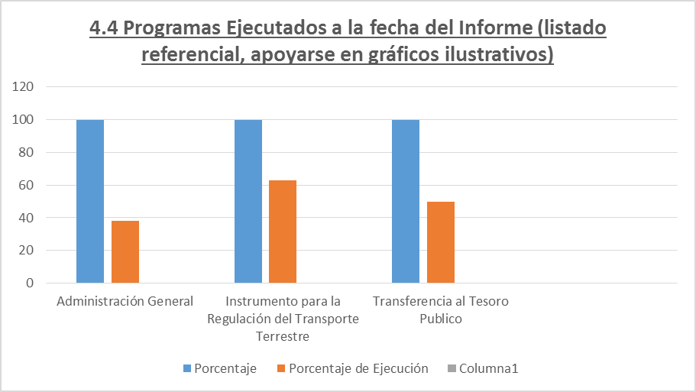

4.5 Proyectos y Programas no Ejecutados
 |  | Dificultades (Breve Descripción)
N° | Descripción | Financieras | De Gestión | Externas | Otras
 | No aplica. En el presente período se ejecutaron todos los programas de la institución. | No aplica. | No aplica. | No aplica. | No aplica.

4.6 Servicios o Productos Misionales (Depende de la Naturaleza de la Misión Insitucional, puede abarcar un Programa o Proyecto)
N° | Descripción | Objetivo | Metas | Población Beneficiaria | Porcentaje de Ejecución | Resultados Logrados | Evidencia (Informe de Avance de Metas - SPR)
1 | El programa "Instrumento para la Regulación del Transporte Terrestre", responde al producto misional. Los datos corresponden a los meses de enero a mayo de 2020. | Regular el sistema de transporte de terrestre de pasajeros y cargas, del servicio nacional e internacional. | 649,003 | Usuarios del servicio de transprote terrestre | 24,61% | 159,703 | PREVAZ12

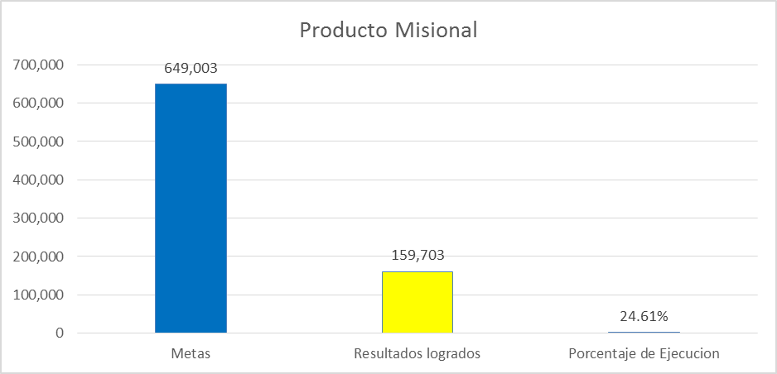

4.7 Contrataciones realizadas
ID | Objeto |  | Valor del Contrato | Proveedor Adjudicado | Estado (Ejecución - Finiquitado) | Enlace DNCP
378321 | Poliza de Seguro para Vehiculos |  | 33,996,000 | INTERCONTINENTAL S.A DE SEGUROS Y REASEGUROS | Ejecución | DNCP
378355 | Adquisición de Útiles de Tóner y Accesorios para Fotocopiadoras y/o Impresoras |  | 247,355,000 | LG TRADING DE LOURDES GIMENEZ | Ejecución | DNCP
373383 | ADQUISICION DE SOFTWARE Y OTROS LOTE N° 1 |  | 901,425,000 | SEGEL LOGISITICA S.A. | Finiquitado | DNCP
373383 | ADQUISICION DE SOFTWARE Y OTROS LOTE N° 2 |  | 1,166,000,000 | VISUAL RESEARCH S.A. | Finiquitado | DNCP
373383 | ADQUISICION DE SOFTWARE Y OTROS LOTE N° 3 |  | 96,250,000 | WINNER S.R.L. | Finiquitado | DNCP
372778 | ADQUISICION DE ACONDICIONADORES DE AIRE Y OTROS |  | 137,545,000 | GOTZE INGENIERIA S.A. | Finiquitado | DNCP

4.8 Ejecución Financiera
Rubro | Sub-rubros | Descripción | Presupuestado Vigente | Ejecutado | Saldos | Evidencia (Enlace Ley 5189)
200 |  | SERVICIOS NO PERSONALES | 3,200,739,078 | 658,861,898 | 2,541,877,180 | Ejecución Financiera
 | 210 | SERVICIOS BÁSICOS | 341,202,240 | 58,791,616 | 282,410,624
 | 220 | TRANSPORTE Y ALMACENAJE | 70,000,000 | 34,688,500 | 35,311,500
 | 230 | PASAJES Y VIATICOS | 751,345,190 | 267,690,380 | 483,654,810
 | 240 | GASTOS POR SERVICIO ASEO, MANTENIMIENTO Y REP. | 1,090,000,000 | 261,690,090 | 828,309,910
 | 250 | ALQUILERES Y DERECHOS | 57,600,000 | 28,800,000 | 28,800,000
 | 260 | SERVICIOS TECNICOS Y PROFECIONALES | 615,552,286 | 4,430,000 | 611,122,286
 | 280 | OTROS SERVICIOS EN GENERAL | 275,039,362 | 2,771,312 | 272,268,050
 | 290 | SERVICIOS DE CAPACITACION Y ADIESTRAMIENTO | 0 | 0 | 0
300 |  | BIENES DE CONSUMO E INSUMOS | 3,971,148,620 | 2,516,827,539 | 1,454,321,081
 | 310 | PRODUCTOS ALIMENTICIOS | 100,000,000 | 535,930 | 99,464,070
 | 330 | PRODUCTOS DE PAPEL, CARTÓN E IMPRESOS | 3,100,000,000 | 2,284,359,450 | 815,640,550
 | 340 | BIENES DE CONSUMO DE OFICINAS E INSUMOS | 376,148,620 | 10,407,145 | 365,741,475
 | 350 | PRODUCTOS E INSTRUM. QUÍMICOS Y MEDICINALES | 115,000,000 | 14,362,618 | 100,637,382
 | 360 | COMBUSTIBLES Y LUBRICANTES | 200,000,000 | 200,000,000 | 0
 | 390 | OTROS BIENES DE CONSUMO | 80,000,000 | 7,162,396 | 72,837,604
500 |  | INVERSION FÍSICA | 4,500,000,000 | 4,255,720,000 | 244,280,000
 | 530 | ADQUISICIONES DE MAQUINARIAS, EQUIPOS Y HERRAMIENTAS EN GENERAL | 1,485,000,000 | 1,485,000,000 | 0
 | 540 | ADQUISICIONES DE EQUIPOS DE OFICINA Y COMPUTACION | 1,636,180,000 | 1,604,720,000 | 31,460,000
 | 570 | ADQUISICIÓN DE ACTIVOS INTANGIBLES | 1,378,820,000 | 1,166,000,000 | 212,820,000
800 |  | TRANSFERENCIAS | 2,788,617,996 | 1,000,000,002 | 1,788,617,994
 | 810 | TRANSFERENCIAS CONSOLIDABLES CORRIENTES AL SECTOR PUBLICO | 2,000,000,000 | 1,000,000,002 | 999,999,998
 | 819 | OTRAS TRANSFERENCIAS CONSOLIDABLES CORRIENTES | 0 | 688,617,996 | 0
 | 840 | TRANSFERENCIAS CORRIENTES AL SECTOR PRIVADO | 100,000,000 | 0 | 100,000,000
900 |  | OTROS GASTOS | 57,500,000 | 15,010,844 | 42,489,156
 | 910 | PAGO DE IMPUESTOS, TASAS, GASTOS JUDICIALES Y OTROS | 42,500,000 | 14,251,424 | 28,248,576
 | 920 | DEVOLUCIÓN DE IMPUESTOS Y OTROS INGRESOS NO TRIBUTARIOS | 15,000,000 | 759,420 | 14,240,580
 |  | TOTAL: | 14,518,005,694 | 8,446,420,283 | 6,071,585,411

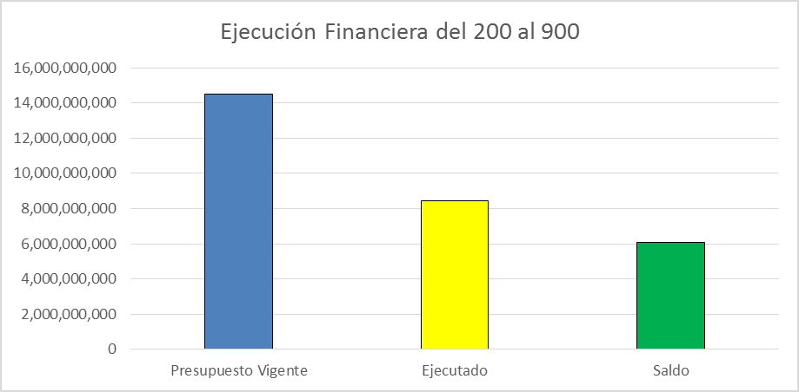

4.9 Fortalecimiento Institucional (Normativas, Estructura Interna, Infraestructura, adquisiciones, etc. En el semestre, periodo del Informe)
Nro. | Descripción del Fortalecimiento | Costo de Inversión | Descripción del Beneficio | Evidencia
1 | Inversión física: adquisiciones de maquinarias, equipos y herramientas en general; adquisiciones de equipos de oficina y computación; adquisición de activos intangibles. | 2,301,220,000 | Lo invertido fue destinado a renovar la infraestructura existente, con el fin de dotar a la institución de mejores condiciones de servicio, tanto para los funcionarios como para los usarios. | Contrataciones realizadas con estado finiquitado. Ver detalle en el Punto 4.7 de este documento.

5- Instancias de Participación Ciudadana
5.1. Canales de Participación Ciudadana existentes a la fecha.
N° | Denominación | Descripción | Dependencia Responsable del Canal de Participación | Evidencia (Página Web, Buzón de SQR, Etc.)
1 | Facebook | Dinatran Paraguay. Seguidores: 23.061. Total de Me Gusta: 22.307. Promedio mensual (junio) de publicaciones: 33. Promedio mensual (junio) del alcance de las publicaciones: 56.294. A través de esta plataforma, se realizan transmisiones en vivo de los procesos licitatorios desde el año 2019. Se cuenta con un software en el cual se cargan las consultas y denuncias realizadas en cada una de las plataformas de manera a hacer seguimiento y obtener estadísticas. Esto queda como registro oficial. | Dirección de Comunicación Institucional | https://www.facebook.com/dinatranparaguay/
2 | Instagram | La cuenta oficial de la institución es: @dinatranpy. Fue creada en septiembre de 2013. Seguidores: 7.111 Siguiendo: 1.225. Menciones promedio mensual (junio): 177; Promedio mensual (junio) de tweet: 49. | Dirección de Comunicación Institucional | https://www.instagram.com/dinatranpy/
3 | WhatsApp | Cuenta corporativa 0984 764 200 Atención al usuario de 07 a 15 horas de lunes a viernes. Las consultas son atendidas en tiempo real, así como las denuncias se pasan directamente al Equipo de Fiscalización. | Dirección de Comunicación Institucional | WhatsApp: 0984764200.
4 | Twitter | Descripción: @dinatranpy. Cuenta creada en octubre de 2018. Seguidores: 4.339. Siguiendo: 61. Total de publicaciones: 541. Promedio semanal (24/06 al 30/06) del alcance de las publicaciones: 1.341. | Dirección de Comunicación Institucional | https://twitter.com/dinatranpy
5 | APP Dinatran PY | Aplicación para celulares inteligentes que permite acceso a datos institucionales como: costo de pasajes, horarios e intinerarios, consulta de chapas y denuncias. | Dirección de Comunicación Institucional | APP Dinatran PY en Play Store

5.2. Aportes y Mejoras resultantes de la Participación Ciudadana
Propuesta de Mejora | Canal Utilizado | Acción o Medida tomada por OEE | Evidencia | Observaciones
Fortalecimiento de la aplicación informática para internet: Gestión de Empresas en Línea - DINATRAN | Medida de contingencia en el marco de pandemia del COVID-19. | Habilitada para la gestión de persmisos ocasionales en circuito cerrado para empresas permisionarias. Entre los meses de enero a junio se procesaron las siguientes solicitudes de permisos: - Permisos ocasiones en circuito cerrado nacional: 70.- - Permisos ocasionales en circuito cerrado internacional: 42.- | Informe de la DG TIC's | www.dinatran.gov.py/empresas

5.3 Gestión de denuncias de corrupción
Ticket Número | Fecha Ingreso | Descripción | Estado | Evidencia
N/a | N/a | En el periodo comprendido entre enero a junio de 2020, no se ha recepcionado ninguna denuncia sobre supuesto acto corrupción que podía involucrar a funcionarios de la institución. | N/a | N/a
Link al Panel de Denuncia de la SENAC

6- Control Interno y Externo

Informes de Auditorias Internas y Auditorías Externas en el Trimestre
Auditorias Financieras
Nro. de Informe | Descripción |  | Evidencia (Enlace Ley 5282/14)
Informe N° 1. | Dictamen Ejercicio fiscal 2019 |  | Informe N° 1 - Auditorías Financieras
Auditorias de Gestión
Nro. de Informe | Descripción |  | Evidencia (Enlace Ley 5282/14)
Encargo N° 1. | Encargo N° 1 - Tesoreria, en ejecución. |  | Encargo N° 1 - Auditorías de Gestión
Auditorías Externas
Nro. de Informe | Descripción |  | Evidencia (Enlace Ley 5282/14)
Resolución CGR N° 626/19 | Auditoria Financiera y de cumplimiento. En ejecución. |  | Resolución CGR N° 626/19
Auditoria Operativa
Nro. de Informe | Descripción |  | Evidencia (Enlace Ley 5282/14)
Encargo N° 1 | Verificación de los Centros de Inspección Técnica Vehicular. |  | Encargo N° 1 - Auditoría Operativa
Otros tipos de Auditoria
Nro. de Informe | Descripción |  | Evidencia (Enlace Ley 5282/14)
D.G.A.I. N° 10/2020 | Resultados de evaluación del MECIP correspondiente al 2do semestre de 2019. |  | D.G.A.I. N° 10_2020_2do semestre 2019_Mecip
D.G.A.I. N° 10/2020 | Resultados de evaluacion del MECIP correspondiente al 1er semestre de 2020. |  | D.G.A.I. N° 73_2020_1er semestre 2020_Mecip

7- Descripción cualitativa de logros alcanzados en el semestre

Gestión de fiscalización de transporte terrestre. Esta función misional buscar garantizar un servicio eficiente y seguro mediante la fiscalización de las condiciones técnicas y legales de las empresas permisionarias de transporte terrestre de cargas y pasajeros a nivel nacional e internacional. Regularmente se realizan cuatro grandes operativos de control denominados: Verano, Caacupé, Semana Santa y Fin de Año. En cuanto a controles periódicos, los mismos son realizados de oficio o a partir de denuncias. Los trabajos de fiscalización de transporte terrestre se organizan en dos zonas operativas de control: Central y Regional. La zona operativa Central, incluye a varios puntos de control de las ciudades del Departamento Central, exceptuando los de jurisdicción del Viceministerio de Transporte. Esta zona se halla dotada con un total de 39 funcionarios fiscalizadores, distribuidos en cinco puestos: Terminal de Ómnibus de Asunción; Ruta 1, km. 28; Ruta N° 2, km. 41; Ruta N° 3, km. 36; y Ruta 9, km. 9. A continuación se presentan el resumen global de cantidad de controles realizados y cantidad de sanciones en la zona operativa central, en el periodo de enero a mayo de 2020:

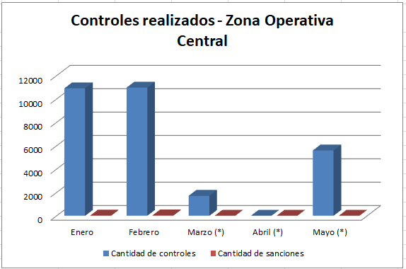

(*) Como se puede notar, las fiscalizaciones se redujeron en los meses de marzo, abril y mayo debido a la cuarentena decretada como medida de contingencia contra la pandemía del COVID-19, sin embargo, a medida de que se iba avanzando en las fases de la cuarenta, los controles fueron reiniciándose.

La zona operativa Regional, incluye a varios puntos de control del interior del país. Esta zona se halla dotada con un total de 43 funcionarios fiscalizadores, distribuidos en 10 puestos ubicados en los siguientes departamentos: Misiones; Alto Paraná; Caaguazú; Guairá; San Pedro; Concepción; Itapua; Canindeyú; Pte. Hayes y Amambay. A continuación se presentan el resumen global de cantidad de controles realizados y cantidad de sanciones en la zona operativa central, en el periodo de enero a junio de 2020:

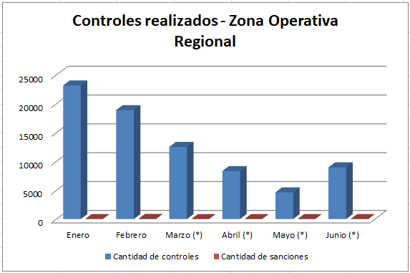

(*)En esta zona de control, las fiscalizaciones se redujeron en los meses de marzo a junio, debido a la cuarentena decretada como medida de contingencia contra la pandemía del COVID-19, sin embargo, a medida de que se iba avanzando en las fases de la cuarenta, los controles fueron reiniciándose.

Medidas tomadas en el marco de las medidas de contingencia en materia de permisos de explotación

A través de la Resolución CD N° 113/20, en el mes de marzo, se aprobó el protocolo de aplicación de medidas preventivas de fiscalización en camiones de transporte de cargas nacional e internacional (choferes y tripulantes) en puntos de frontera por parte de la Dirección Nacional de Transporte (DINATRAN), ante el riesgo de expansión del virus COVID-19.
Además, se estableció un plazo excepcional de 30 días de vigencia y prórroga para la Inspección Técnica Vehicular de los servicios regulares de transporte de nacional e internacional de cargas y pasajeros, según Resolución CD N° 156/2020 de fecha 28 de marzo.
En el mes de abril, por Resolución CD N° 183/20, se estableció un protocolo para la apertura de los Centros de Inspección Técnica Vehicular habilitados por la Dirección Nacional de Transporte (DINATRAN) durante la pandemia del virus COVID-19.
En materia de permisos de explotación, se aprobó la prórroga de vencimiento de dichos permisos, por el término de 90 días, como así mismo, la flexibilización en lo relacionado a las multas generadas por el atraso en el pago de derecho de líneas y habilitaciones, según Resolución N° 265/20.
Finalmente, por Resolución CD N° 288/20, se autorizó la suspención temporal y excepcional de la aplicación de sanciones con respecto al vencimiento de las habilitaciones otorgadas por la Dirección Nacional de Transporte (DINATRAN), a las unidades afectada al Servicio de Transporte de Pasajeros y Cargas, del Servicio Nacional.

